シート
 |  | Class | No | Name

Goal: 相手に何かをたずねる・答える

・ | 別の紙に、この下から一つ選んで絵を描こう。紙全体に描こう。
・ | 絵を描いたら、絵を描いた紙を何回か折って、絵の一部分が見えるようにして質問しよう。
・ | すぐに分からなかった場合は、少しずつ絵が見えるようにして何回も質問してみよう。

質問の仕方
① | 問題を出す人 | ：What’s this?
② | 答える人 | ：It is a dog.（自信があれば）
 |  | ：Is it a dog?（自信がなければ）→ Yes, it is. No, it is not.

 |  |  |  | 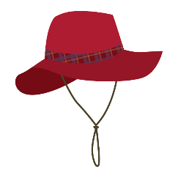
 | an apple | a dog | an egg | a hat | a bag
 |  | 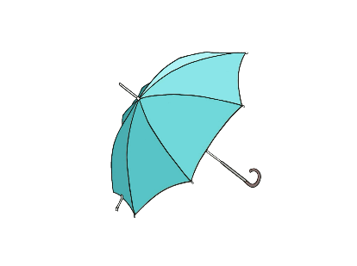 |  | 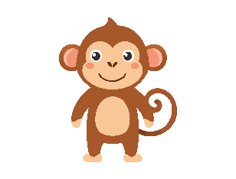
 | a jet | a lion | an umbrella | a pig | a monkey
 | 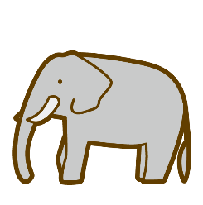 | 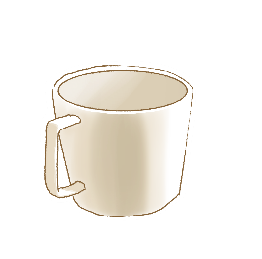 |  | 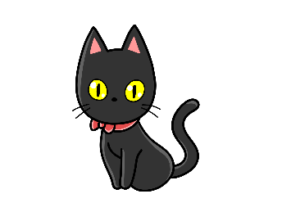
 | a elephant | a cup | a rabbit | a cat | a box
 | 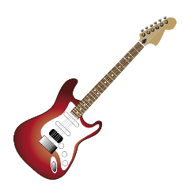 |  |  | 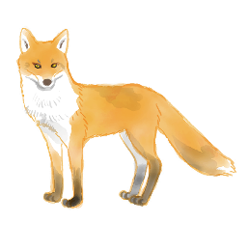
 | a guitar | a watch | a ship | a fox | an octopus

 | 近くにあるものが何かわからないときにそれが何かをたずねる英文を書いてみよう。
1

 | それは腕時計（watch）だと伝える英文を書いてみよう。
2

